상품제안서
루인스스틸 USB3.0 메모리 (16G,32G,64G128G) | 상품코드: F27012

 |  |  |  |  |  |  | 02-412-0044 | www.easy1.co.kr
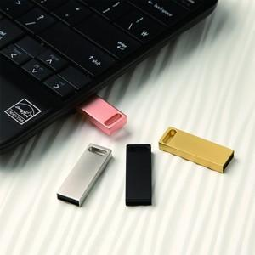

【상세/제작정보】 | 기본수량 미만 인쇄시 비용 추가. 양면인쇄시 별도 문의 싸바리 박스 개당 600원. OPP 무료.

【인쇄/포장옵션】 | 레이저, 풀칼라 / 포장지포장

【공급단가】 | 수량 | 100~ | 300~ | 500~ | 1,000~ | 3,000~
*VAT별도 | 16G | 5,110원 | 5,030원 | 4,900원 | 4,780원 | 4,700원
 | 32G
 | 64G
 | 128G

【상품 URL】 | https://easy1.co.kr:443/src/goods_detail.php?gdno=27012

